Лист 1
Прайс-лист
МИР ПРЯЖИ

В валюте: руб. (курс 1).
Цены указаны на 07.08.2020

№ | Номенклатура/ Характеристика номенклатуры | Описание | Изображение | Артикул | Цена | Ед. | Остаток | Ссылка на сайт
 | Блокировочный замок Tenax (латунь) серебристый цв. 20 мм | Блокировочный замок Tenax (латунь) серебристый цв. 20 мм |  | 416495 | 535.44 |  |  | Изображение
 | Блокировочный замок Tenax (латунь) серебристый цв. 20 мм |  |  |  | 535.44 | шт | 10 | Изображение
 | Гвоздики для дна сумки, d=15 мм, цв. состаренной латуни | Гвоздики для дна сумки, d=15 мм, цв. состаренной латуни |  | 615901 | 102.49 |  |  | Изображение
 | Гвоздики для дна сумки, d=15 мм, цв. состаренной латуни |  |  |  | 102.49 | шт | 2 | Изображение
 | Замок для сумки Цвет состаренного серебра 19х7,6 | Замок для сумки Цвет состаренного серебра 19х7,6 | 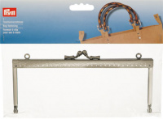 | 615169 | 367.63 |  |  | Изображение
 | Замок для сумки Цвет состаренного серебра 19х7,6 |  |  |  | 367.63 | шт | 7 | Изображение
 | Замок для сумки Цвет состаренной латуни 15х6,5 | Замок для сумки Цвет состаренной латуни 15х6,5 | 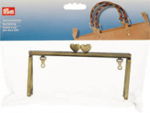 | 615171 | 367.63 |  |  | Изображение
 | Замок для сумки Цвет состаренной латуни 15х6,5 |  |  |  | 367.63 | шт | 41 | Изображение
 | Замок для сумки "Elisabeth" | Замок для сумки "Elisabeth" - PRYM | 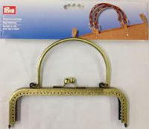 | 615165 | 414.34 |  |  | Изображение
 | Замок для сумки "Elisabeth" |  |  |  | 414.34 | шт | 4 | Изображение
 | Замок для сумки Sofia железо цв. состаренной латуни 15,5х14,5 см | Замок для сумки Sofia железо цв. состаренной латуни 15,5х14,5 см | 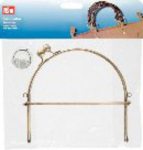 | 615152 | 392.71 |  |  | Изображение
 | Замок для сумки Sofia железо цв. состаренной латуни 15,5х14,5 см |  |  |  | 392.71 | шт | 5 | Изображение
 | Карабин цв. состаренной латуни почищенной 30х50 мм, | Карабин цв. состаренной латуни почищенной 30х50 мм, |  | 417917 | 250.85 |  |  | Изображение
 | Карабин цв. состаренной латуни почищенной 30х50 мм, |  |  |  | 250.85 | шт | 49 | Изображение
 | Кольцо для сумки металл | Кольцо для сумки металл | 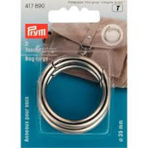 | 417890 | 268.15 |  |  | Изображение
 | Кольцо для сумки металл |  |  |  | 268.15 | шт | 31 | Изображение
 | Кольцо для сумки металл | Кольцо для сумки металл | 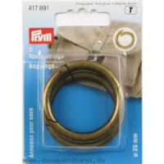 | 417891 | 268.15 |  |  | Изображение
 | Кольцо для сумки металл |  |  |  | 268.15 | шт | 42 | Изображение
 | Поворотный замок для сумок 35х20 мм, цв. состаренной латуни почищенной | Поворотный замок для сумок 35х20 мм, цв. состаренной латуни почищенной | 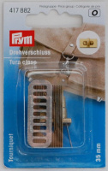 | 417882 | 199.82 |  |  | Изображение
 | Поворотный замок для сумок 35х20 мм, цв. состаренной латуни почищенной |  |  |  | 199.82 | шт | 14 | Изображение
 | Портфельный замок для пришивания, цвет состаренной латуни/ | Портфельный замок для пришивания, цвет состаренной латуни/ |  | 417980 | 415.21 |  |  | Изображение
 | Портфельный замок для пришивания, цвет состаренной латуни/ |  |  |  | 415.21 | шт | 35 | Изображение
 | Рамочный замок 85мм | Рамочный замок 85мм | 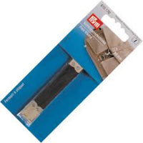 | 615176 | 126.29 |  |  | Изображение
 | Рамочный замок 85мм |  |  |  | 126.29 | шт | 42 | Изображение
 | Ремешок для сумки | Ремешок для сумки | 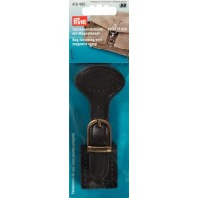 | 416485 | 415.21 |  |  | Изображение
 | Ремешок для сумки |  |  |  | 415.21 | шт | 54 | Изображение
 | Ручки для сумки Цвет бежевый/коричневый 45 см | Ручки для сумки Цвет бежевый/коричневый 45 см | 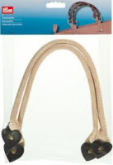 | 615175 | 676.44 |  |  | Изображение
 | Ручки для сумки Цвет бежевый/коричневый 45 см |  |  |  | 676.44 | шт | 40 | Изображение
 | Ручки для сумки Цвет коричневый Размер 132 см | Ручки для сумки Цвет коричневый Размер 132 см | 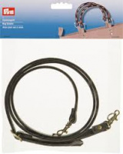 | 615174 | 724.01 |  |  | Изображение
 | Ручки для сумки Цвет коричневый Размер 132 см |  |  |  | 724.01 | шт | 53 | Изображение
 | Цепочка для сумки 'Kate' 70см, цв.золотистый Prym | Цепочка для сумки 'Kate' 70см, цв.золотистый Prym | 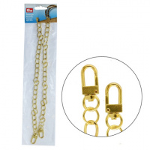 | 615177 | 341.62 |  |  | Изображение
 | Цепочка для сумки 'Kate' 70см, цв.золотистый Prym |  |  |  | 341.62 | шт | 2 | Изображение
 | Цепочка для сумки 'Mia' 70см, серебристый цв. Prym | Цепочка для сумки 'Mia' 70см, серебристый цв. Prym | 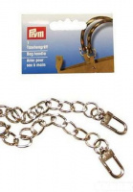 | 615149 | 341.62 |  |  | Изображение
 | Цепочка для сумки 'Mia' 70см, серебристый цв. Prym |  |  |  | 341.62 | шт | 1 | Изображение

